상품제안서
코제타 탁상용 선풍기 무선 책상 사무실 소형 | 상품코드: F30774

 |  |  |  |  |  |  | 02-412-0044 | www.easy1.co.kr
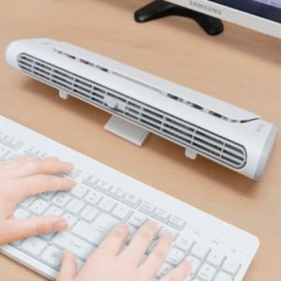

【상세/제작정보】

【인쇄/포장옵션】 | 실크, 레이저, DTF1곳 / 포장지포장

【공급단가】 | 수량 | 50~ | 100~ | 500~ | 1,000~ | 2,000~
*VAT별도 | 단가 | 25,500원 | 25,070원 | 24,430원 | 24,010원 | 23,370원

【상품 URL】 | https://dev.easy1.co.kr:443/src/goods_detail.php?gdno=30774

